画像
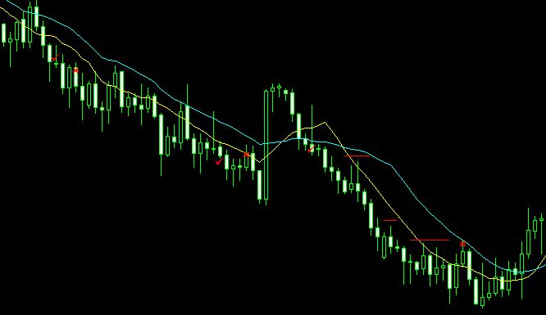
1.チェックマークでエントリーし、建値決済はせずに、トレードを継続。
安値更新時に直近高値にストップを移動し、×マークで利益確定。
エントリー直後に建値決済をしていたとすると、エントリー足の4本後で再エントリーし、同じポイントで利益確定。
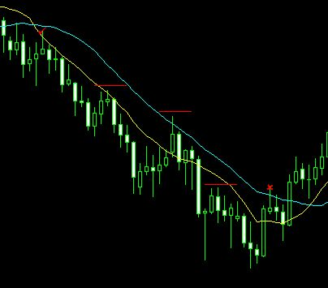

2.完全にエントリー基準に一致していなくても、形が似ている状況では見送らずエントリーしています。
建値決済をしようと思えば出来たが、建値決済はせず損失としてトレードを行った。
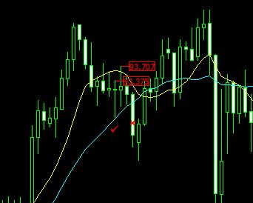

3.建値決済を2回行い、3回目のエントリーで利益確定のトレード。

